2018_09_data
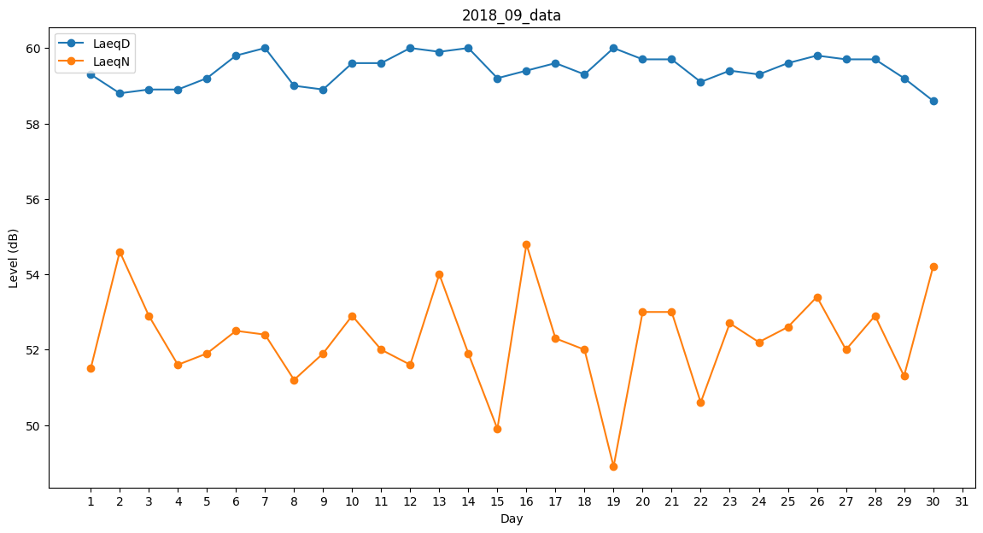
Day | LaeqD | LaeqN
1 | 59.3 | 51.5
2 | 58.8 | 54.6
3 | 58.9 | 52.9
4 | 58.9 | 51.6
5 | 59.2 | 51.9
6 | 59.8 | 52.5
7 | 60 | 52.4
8 | 59 | 51.2
9 | 58.9 | 51.9
10 | 59.6 | 52.9
11 | 59.6 | 52
12 | 60 | 51.6
13 | 59.9 | 54
14 | 60 | 51.9
15 | 59.2 | 49.9
16 | 59.4 | 54.8
17 | 59.6 | 52.3
18 | 59.3 | 52
19 | 60 | 48.9
20 | 59.7 | 53
21 | 59.7 | 53
22 | 59.1 | 50.6
23 | 59.4 | 52.7
24 | 59.3 | 52.2
25 | 59.6 | 52.6
26 | 59.8 | 53.4
27 | 59.7 | 52
28 | 59.7 | 52.9
29 | 59.2 | 51.3
30 | 58.6 | 54.2

